大阪 (祝日の希望到着日判断あり) (2)
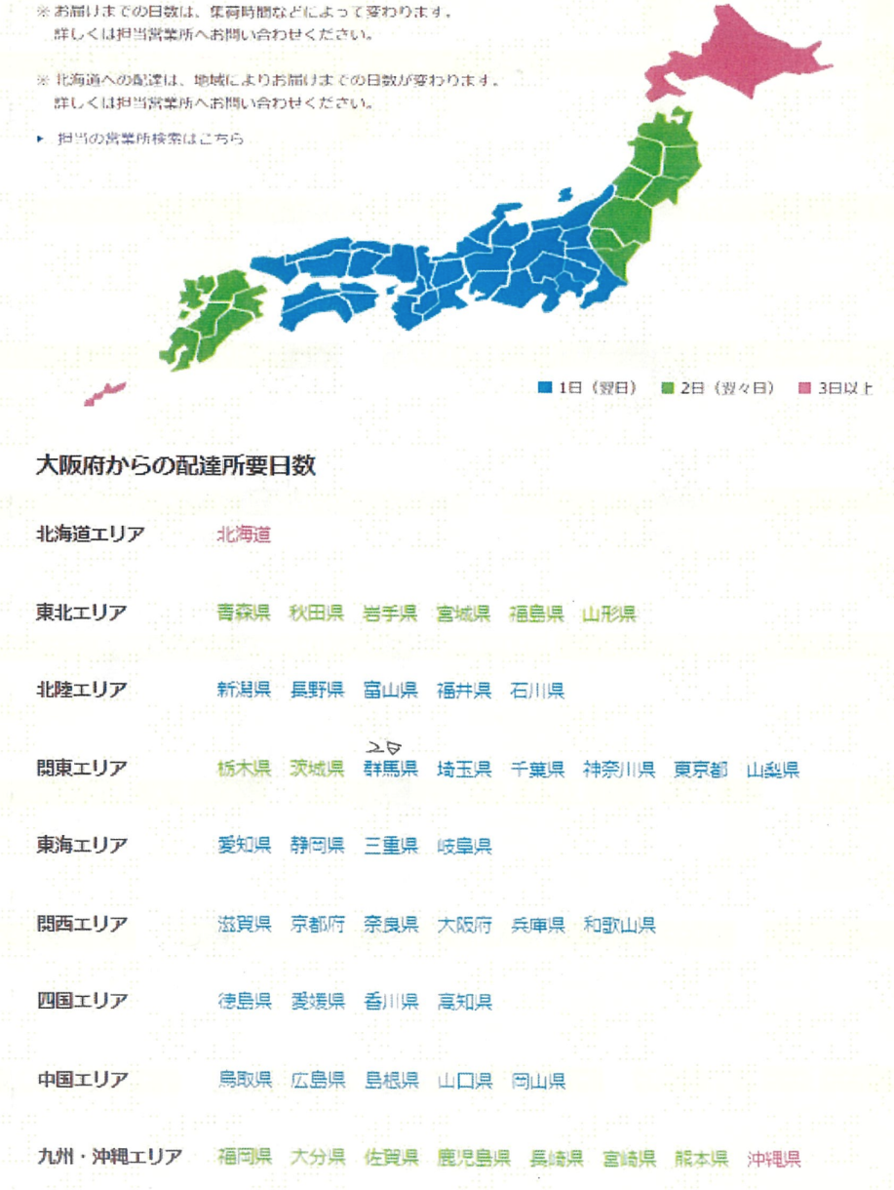
1列 | 2列 | 3列 | 4列 | 5列 | 6列 | 7列 | 8列 | 9列 | 配送先 | 11列 | 出荷予定日 | 希望到着日 | 14列 | 确认 | 21列 | 22列 | 23列 | 24列 | 25列
 |  |  |  |  |  |  |  |  |  |  | #N/A
 |  |  |  |  |  |  |  |  |  |  | #N/A
 |  |  |  |  |  |  |  |  |  |  | #N/A
 |  |  |  |  |  |  |  |  |  |  | #N/A
 |  |  |  |  |  |  |  |  |  |  | #N/A
 |  |  |  |  |  |  |  |  |  |  | #N/A
 |  |  |  |  |  |  |  |  |  |  | #N/A
 |  |  |  |  |  |  |  |  |  |  | #N/A
 |  |  |  |  |  |  |  |  |  |  | #N/A
 |  |  |  |  |  |  |  |  |  |  | #N/A
 |  |  |  |  |  |  |  |  |  |  | #N/A
 |  |  |  |  |  |  |  |  |  |  | #N/A
 |  |  |  |  |  |  |  |  |  |  | #N/A
 |  |  |  |  |  |  |  |  |  |  | #N/A
 |  |  |  |  |  |  |  |  |  |  | #N/A
 |  |  |  |  |  |  |  |  |  |  | #N/A
 |  |  |  |  |  |  |  |  |  |  | #N/A
 |  |  |  |  |  |  |  |  |  |  | #N/A
 |  |  |  |  |  |  |  |  |  |  | #N/A
 |  |  |  |  |  |  |  |  |  |  | #N/A
 |  |  |  |  |  |  |  |  |  |  | #N/A
 |  |  |  |  |  |  |  |  |  |  | #N/A
 |  |  |  |  |  |  |  |  |  |  | #N/A
 |  |  |  |  |  |  |  |  |  |  | #N/A
 |  |  |  |  |  |  |  |  |  |  | #N/A
 |  |  |  |  |  |  |  |  |  |  | #N/A
 |  |  |  |  |  |  |  |  |  |  | #N/A
 |  |  |  |  |  |  |  |  |  |  | #N/A
 |  |  |  |  |  |  |  |  |  |  | #N/A
 |  |  |  |  |  |  |  |  |  |  | #N/A
 |  |  |  |  |  |  |  |  |  |  | #N/A

エリア
都道府県 | 配達日数
北海道 | 3
青森 | 2
秋田 | 2
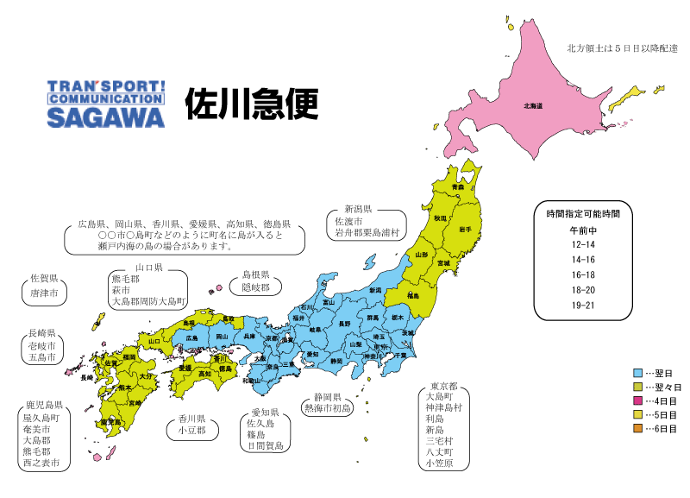
岩手 | 2
宮城 | 2
福島 | 2
山形 | 2
新潟 | 2
長野 | 1
富山 | 1
福井 | 1
石川 | 1
栃木 | 2
茨城 | 2
群馬 | 2
埼玉 | 1
千葉 | 1
神奈川 | 1
東京 | 1
山梨 | 1
愛知 | 1
静岡 | 1
三重 | 1
岐阜 | 1
滋賀 | 1
京都 | 1
奈良 | 1
大阪 | 1
兵庫 | 1
和歌山 | 1
徳島 | 2
愛媛 | 2
香川 | 2
高知 | 2
鳥取 | 2
広島 | 2
島根 | 2
山口 | 2
岡山 | 2
福岡 | 2
大分 | 3
佐賀 | 3
鹿児島 | 2
長崎 | 3
宮崎 | 3
熊本 | 2
沖縄 | 3

